Evidencias_Bug
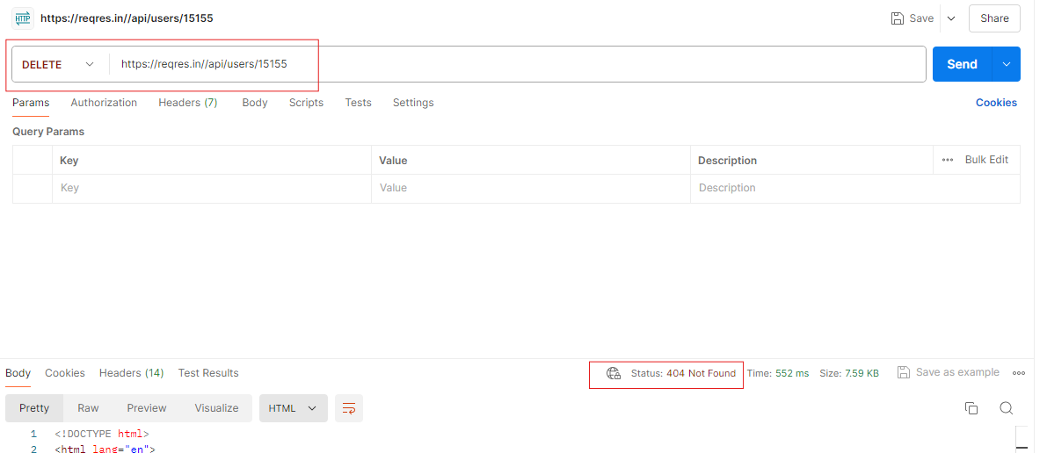
Error 1 | Método GET | 2 | Automatizacion

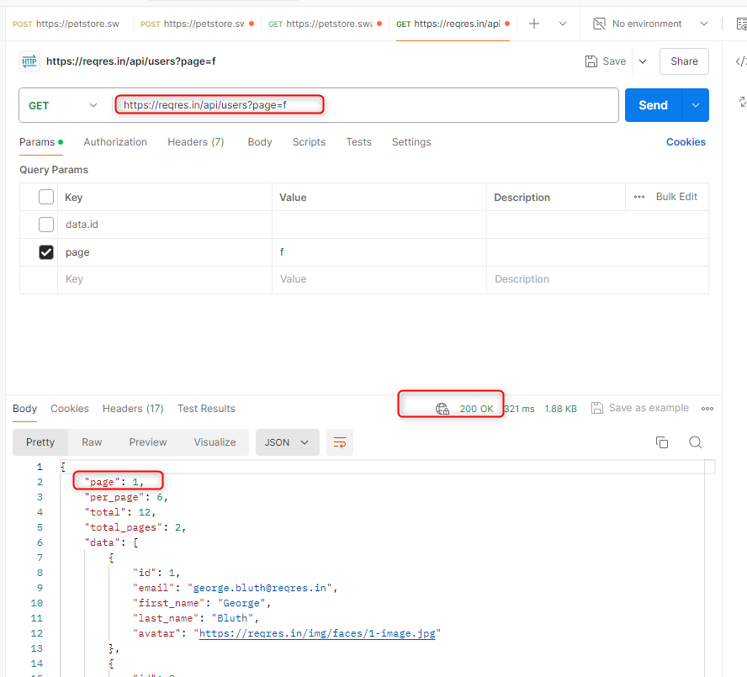

Error 2 | método POST | 2 | Automatizacion

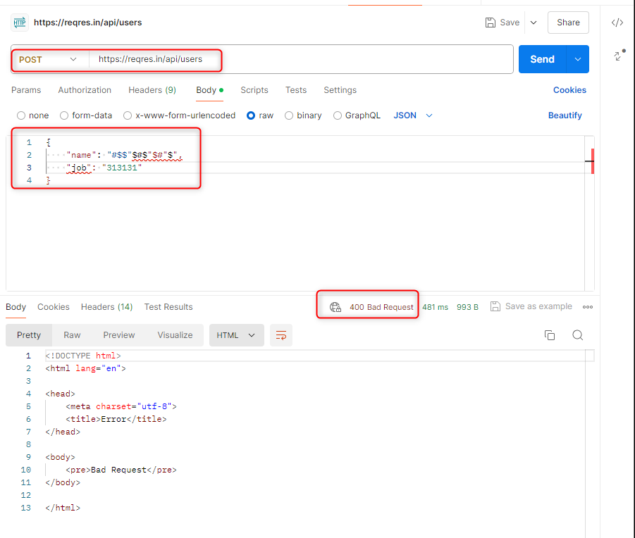

Error 3 | método PUT | 2 | Automatizacion

Error 4 | método PUT | 2 | Automatizacion

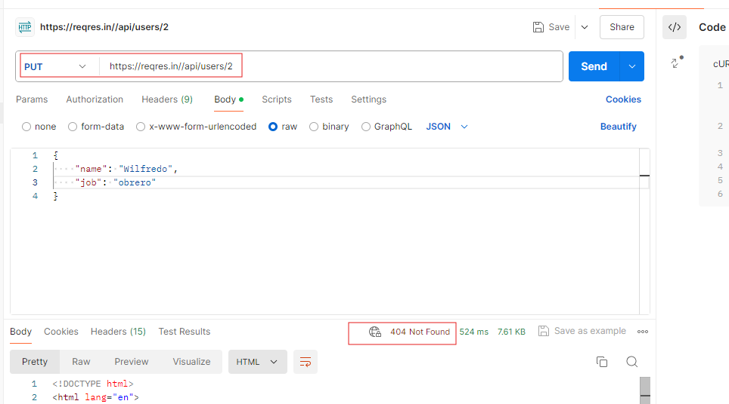

Error 5 | método DELETE | 2 | Automatizacion

